訓練実施施設
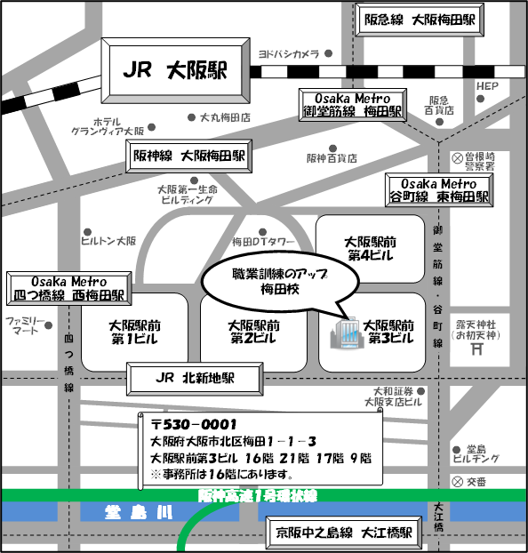
【訓練実施施設名】
 | 職業訓練のアップ梅田校

【所在地】
 | 〒５３０－０００１
 | 大阪市北区梅田１－１－３ 大阪駅前第３ビル２１階
 | ※事前説明会及び選考試験は同ビル１６階にて行います。

【電話番号】
 | ０６ー６４５４ー１１１５

【最寄り駅】
 | ＪＲ 大阪駅（徒歩６分・距離０．６ｋｍ）
 | ＪＲ 北新地駅（徒歩４分・距離０．４ｋｍ）
 | Osaka Metro御堂筋線 梅田駅（徒歩５分・距離０．５ｋｍ）
 | Osaka Metro谷町線 東梅田駅（徒歩４分・距離０．４ｋｍ）
 | Osaka Metro四つ橋線 西梅田駅（徒歩５分・距離０．５ｋｍ）
 | 阪神 大阪梅田駅（徒歩５分・距離０．５ｋｍ）
 | 阪急 大阪梅田駅（徒歩７分・距離０．７ｋｍ）
 | 京阪 大江橋駅（徒歩６分・距離０．６ｋｍ）

【最寄り駅からの地図】

